Report
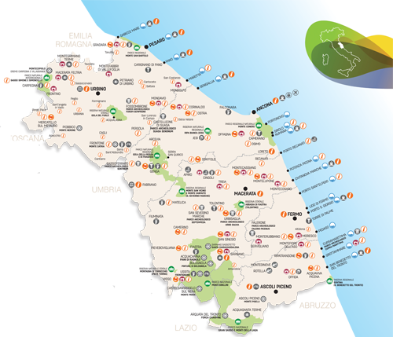
Regione Marche
 | Totale
ALTRI ALLOGGI PRIVATI | 32
CASE PER FERIE | 32
RIFUGI | 32
OSTELLI PER LA GIOVENTU' | 32
AREE DI SOSTA (PLEIN AIR) | 64
CAMPEGGI | 64
TURISMO RURALE | 160
ALLOGGI IN AFFITTO | 224
ALBERGHI | 320
ALLOGGI AGRITURISTICI | 672
BED & BREAKFAST | 1056

